表紙
仕様書
仕様書

奥定伊吹

リスト
ページ移動

ゲーム概要 | フローチャート

操作方法 | 注意事項

処理 | 素材
タイトル | モデル
チュートリアル | テクスチャ
ゲーム画面 | パーツ
重要処理関連 | モーション
ゲームオーバー | サウンド
ランキング
プレイヤー
オブジェクト

ゲーム概要
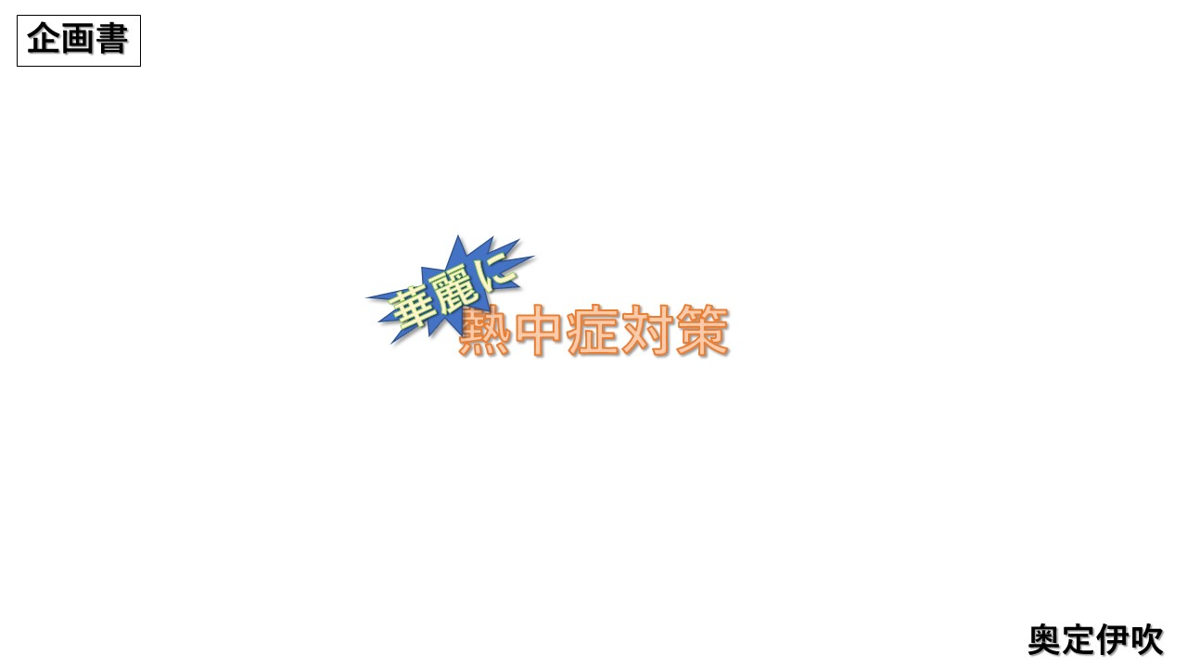
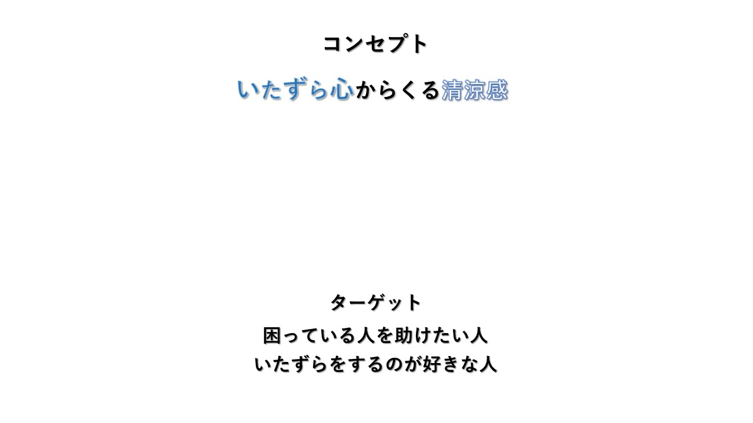
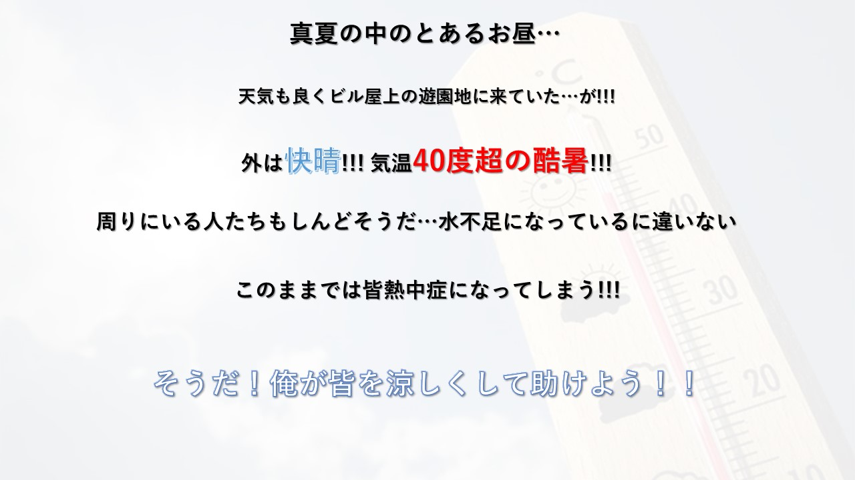
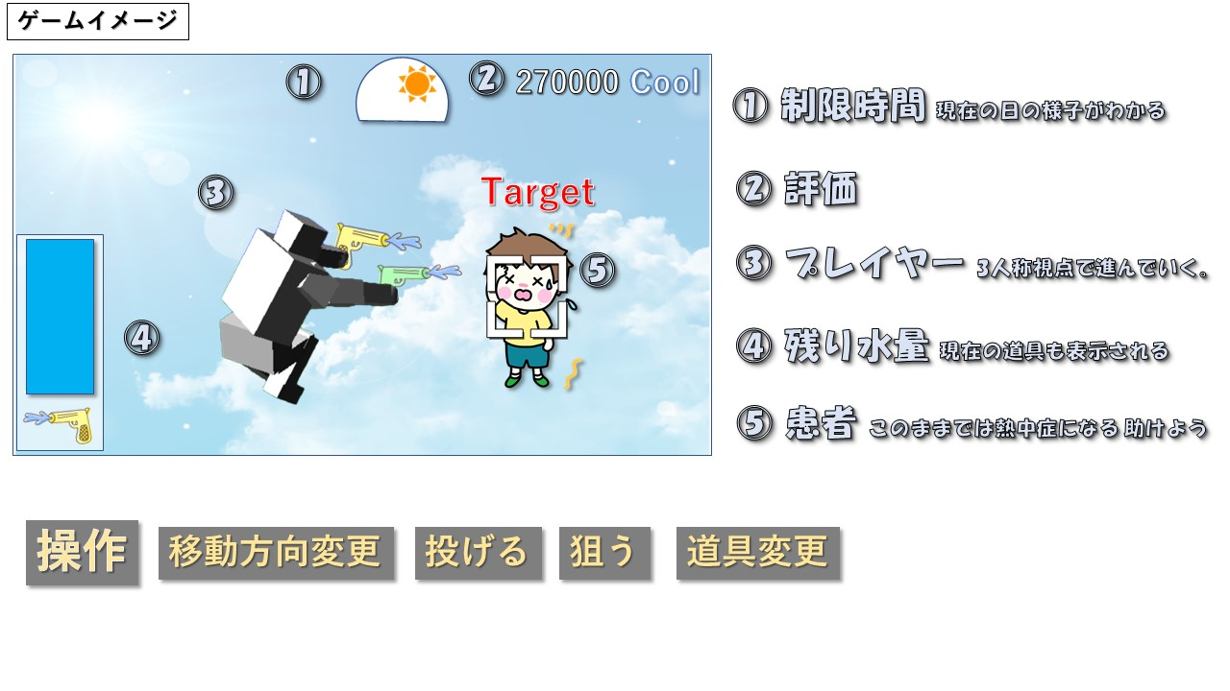
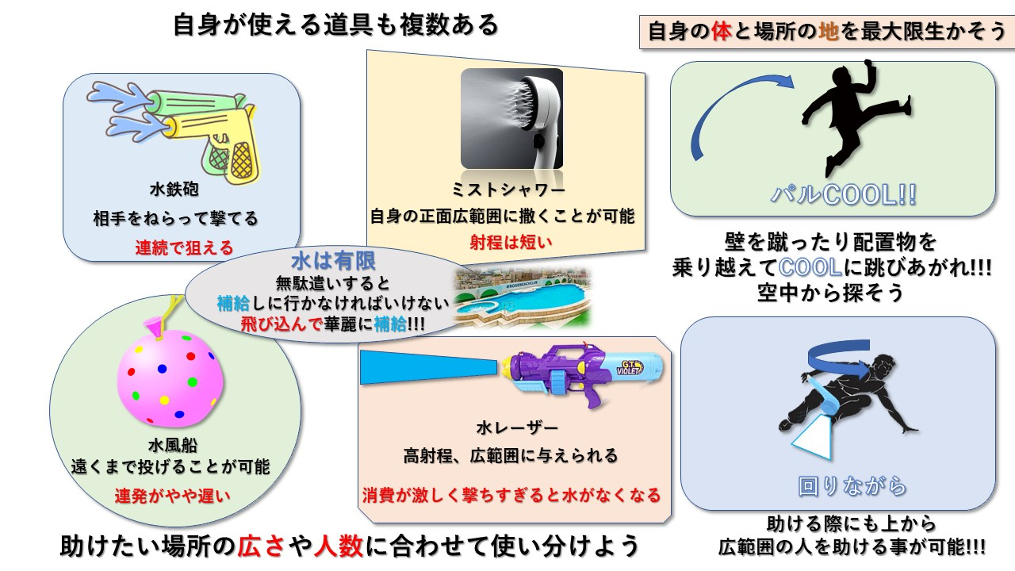
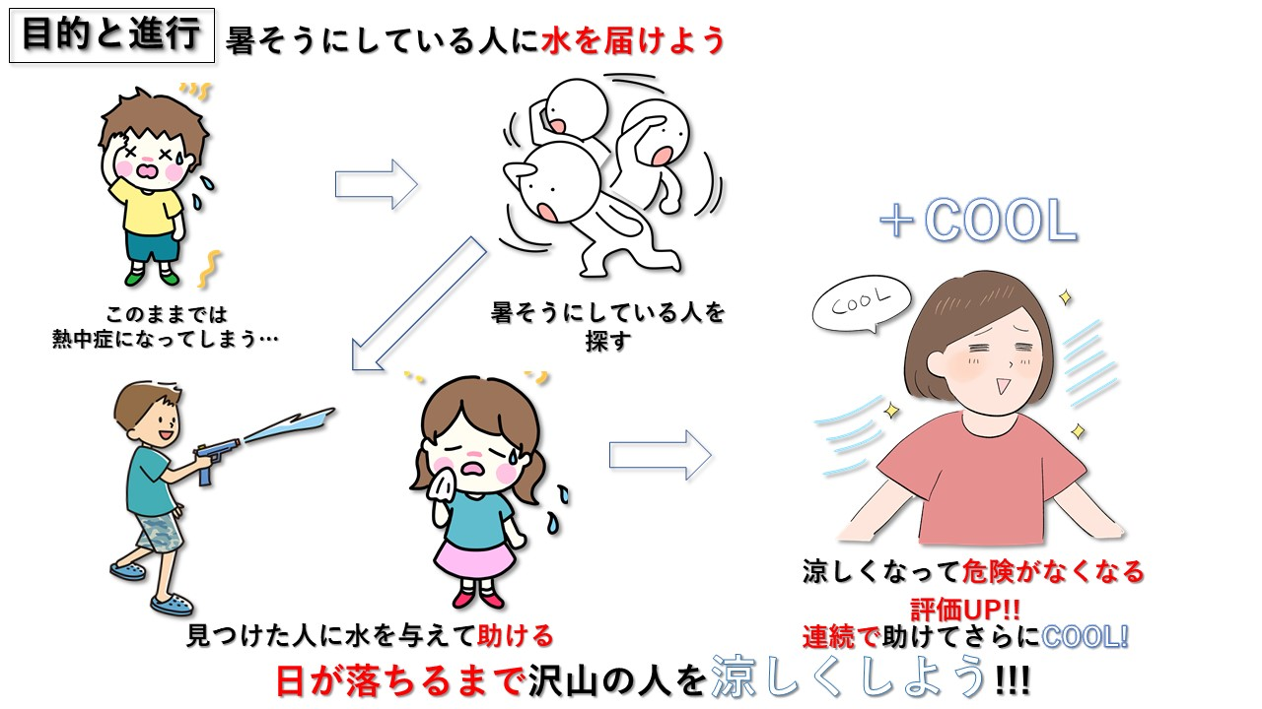
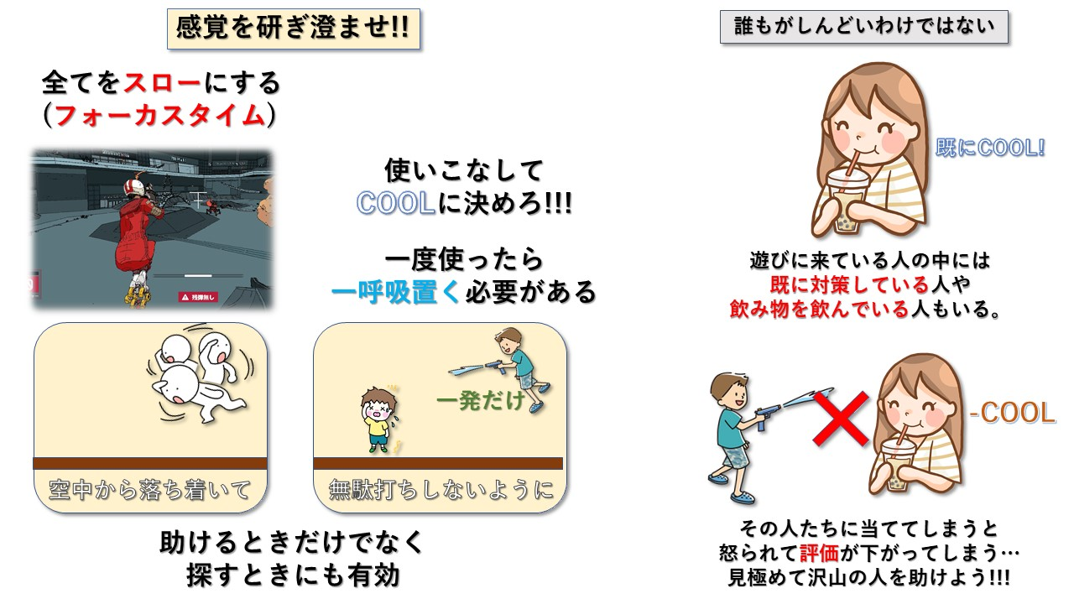
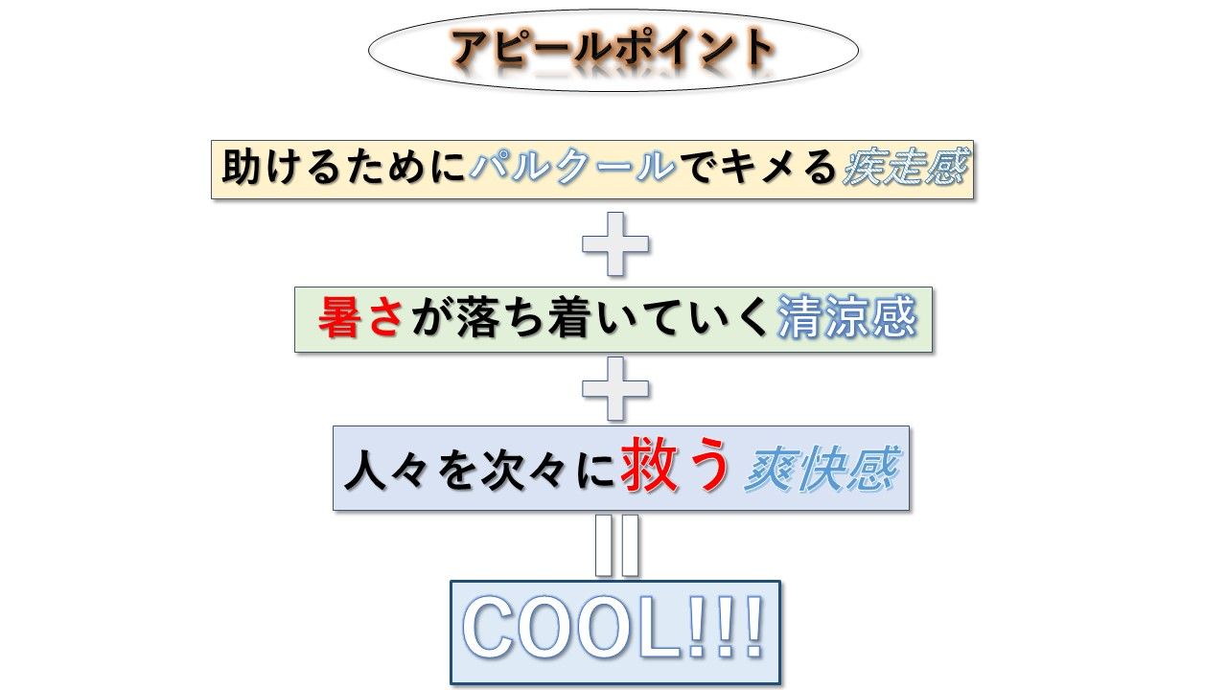
リストに戻る

プレイヤーモデル
 | プレイヤーモデル |  |  |  | MODELフォルダにPlayerフォルダを作り中に格納

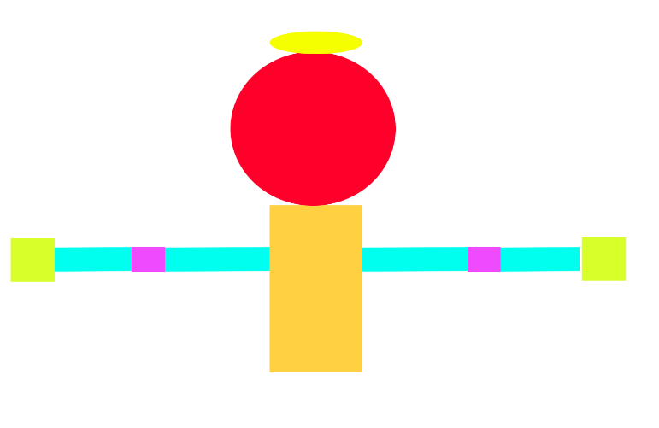
 |  | タイプ | 部位 | 優先度
 |  | 上半身 | 胴体 | 高

 |  | テキスト名 | body.txt
 |  | フォルダ名 | Player\\body

 |  | INDEX | PARENT | パーツファイル名
 |  | 0 | -1 | 00_body.x
 |  | 1 | 0 | 01_head.x
体、頭(+帽子)、片腕4パーツ × 2 の10パーツ 腕は上腕、肘、前腕、手からなる |  | 2 | 0 | 02_upperarm_R.x
 |  | 3 | 2 | 03_elbow_R.x
 |  | 4 | 3 | 04_forearm_R.x
 |  | 5 | 4 | 05_hand_R.x
 |  | 6 | 0 | 06_upperarm_L.x
 |  | 7 | 6 | 07_elbow_L.x
 |  | 8 | 7 | 08_forearm_L.x
 |  | 9 | 8 | 09_hand_L.x

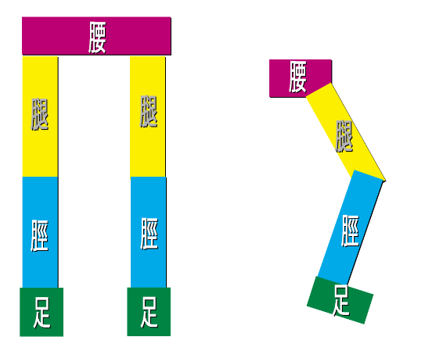
 |  | タイプ | 部位 | 優先度
 |  | 脚 | 下半身 | 高

 |  | テキスト名 | leg.txt
 |  | フォルダ名 | leg

 |  | INDEX | PARENT | パーツファイル名
 |  | 0 | -1 | 00_body.x
 |  | 1 | 0 | 01_head.x
腰、片足３パーツの + ７パーツ 脚は腿、脛、足で作る |  | 2 | 0 | 02_upperarm_R.x
 |  | 3 | 2 | 03_elbow_R.x
 |  | 4 | 3 | 04_forearm_R.x
 |  | 5 | 4 | 05_hand_R.x
 |  | 6 | 0 | 06_upperarm_L.x
 |  | 7 | 6 | 07_elbow_L.x
 |  | 8 | 7 | 08_forearm_L.x
 |  | 9 | 8 | 09_hand_L.x

